一键报警
价格明细清单

序号 | 产品类别 | 品牌 | 型号 | 参数要求 | 技术规格 | 证书报告 | 数量 | 单价 | 总价 | 图片

1 | 经典款非可视报警盒 | 海康威视 | DS-PEA103-1(B) | ★前端设备应支持一键拨打电话，应支持最少设置 4 个电话号码； 前端 设备应支持一键呼叫预的电话号，当被叫号码无法接通，拒接或者占线时，前端设备应自动拨打下一个预设号码。 ★设备应支持防拆报警、紧急报警、喧哗报警、咨询等多种类型 ★支持H.264和H.265视频编码 ★支持不同的信号、不同防区触发不同的语音播报 系统最大应支持256G的Micro SD卡，应实现将音视频同步存储到设备Micro SD卡中，当在双向对讲通话时录像存储应为双向通过混音的音视频复合流。 产品需按照规定要求进行安装，并对接我院原有设备及平台 含三年售后服务，7×24小时技术服务。电话服务确保20秒内接通率≥90%。2小时内达到现场检测故障，4小时内排除故障 | 单按键非可视报警盒 支持一键报警，和管理中心双向语音对讲，中心呼叫前端报警盒 支持和管理中心双向语音对讲；支持监听功能、广播功能 支持外接警灯警号、警灯警号可独立控制 支持防拆报警/喧哗报警等功能 自带明装挂板，支持壁挂安装；支持选配暗装挂板，实现嵌入式安装方式 支持一键报警求助，支持双向语音对讲 支持选配4G模块配件增加4G功能：支持全网通4G卡，可设置顺序呼叫4个电话号码，优先级可配置；支持物联网卡，公网对接平台，含4G模块（CAT1），外接4G模块配件，实现4G打电话功能。 1. 操作系统：嵌入式操作系统 2. 屏幕尺寸：无屏 3. 屏幕分辨率：无 4. 摄像头参数：无 5. 操作方式：1个实体按键 6. 通信方式：有线网络 7. 网络协议：支持TCP/IP、RTSP、ISUP协议、萤石云协议、HIK_SIP、GB28181 8. 硬件接口：RJ45*1，电源接口*1，RS485*1，IO输入*2，IO输出*2，3.5mm音频输入接口*1，3.5mm音频输出接口*1，标准Micro SD卡接口*1（最大支持256G） 9. 安装方式：壁挂/嵌入式安装 10. 供电方式：DC12V，不支持POE供电 11. 设备功耗：≤8W 12. 工作温度：-25℃-＋55℃ 13. 工作湿度：10%-90% 14. 外壳材质：金属 15. 防护等级：IP65 16. 产品尺寸：179mmX114mmX43.5mm | 检测认证,公沪检202045020 | 27 | 1680 | 45360 | 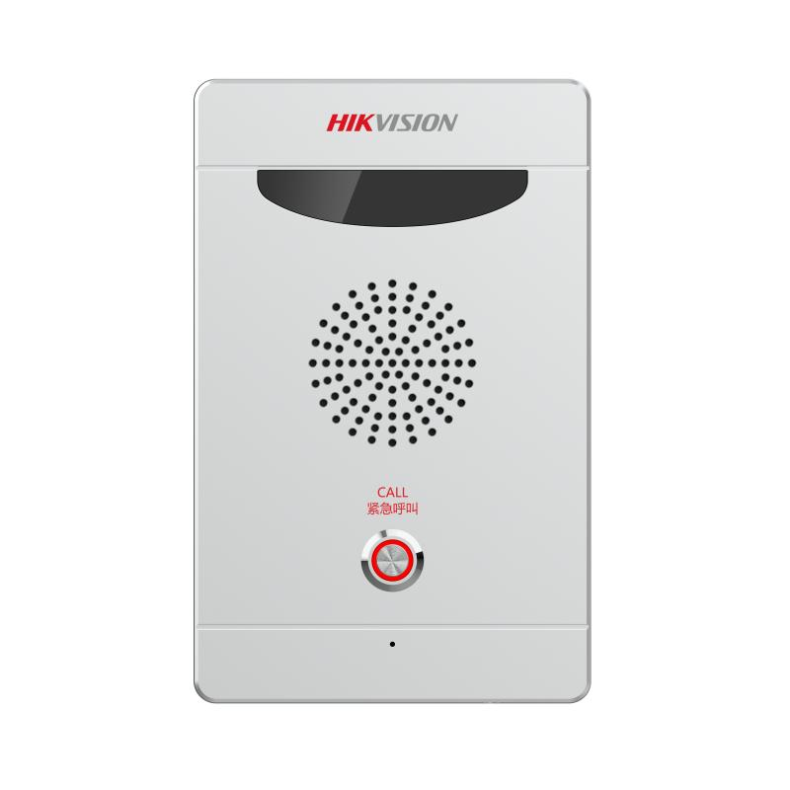
2 | 经典款可视报警盒 | 海康威视 | DS-PEA103-C1(B) | ★前端 设备应支持 一键拨打电话，应支持最少设置 4个电话号码； 前端 设备应支持一键呼叫预的电话号，当被叫号码无法接通，拒接或者占线时，前端设备应自动拨打下一个预设号码。 ★设备应支持防拆报警、紧急报警、喧哗报警、咨询等多种类型 ★前端设备应支持不小于200w像素高清彩色摄像头 ★支持H.264和H.265视频编码 ★支持不同的信号、不同防区触发不同的语音播报 系统最大应支持256G的Micro SD卡，应实现将音视频同步存储到设备Micro SD卡中，当在双向对讲通话时录像存储应为双向通过混音的音视频复合流。 产品需按照规定要求进行安装，并对接我院原有设备及平台 含三年售后服务，7×24小时技术服务。电话服务确保20秒内接通率≥90%。2小时内达到现场检测故障，4小时内排除故障 | 单按键可视报警盒 支持一键报警，和管理中心双向语音对讲，中心呼叫前端报警盒； 支持200W摄像头，支持H.264/H.265编码 支持和管理中心双向语音对讲；支持监听功能、广播功能； 支持外接警灯警号、警灯警号可独立控制 支持防拆报警/喧哗报警等功能 自带明装挂板，支持壁挂安装；支持选配暗装挂板，实现嵌入式安装方式 支持一键报警求助，支持双向语音对讲 含4G模块配件增加4G功能：支持全网通4G卡，可设置顺序呼叫4个电话号码，优先级可配置；支持物联网卡，公网对接平台 1. 操作系统：嵌入式操作系统 2. 屏幕尺寸：无屏 3. 屏幕分辨率：无 4. 摄像头参数：200W红外高清彩色摄像头，红外补光不小于5米 5. 操作方式：1个实体按键 6. 通信方式：有线网络 7. 网络协议：支持TCP/IP、RTSP、ISUP协议、萤石云协议、HIK_SIP、GB28181 8. 硬件接口：RJ45*1，电源接口*1，RS485*1，IO输入*2，IO输出*2，3.5mm音频输入接口*1，3.5mm音频输出接口*1，标准Micro SD卡接口*1（最大支持256G） 9. 安装方式：壁挂安装 10. 供电方式：DC12V，不支持POE供电 11. 设备功耗：≤8W 12. 工作温度：-25℃-＋55℃ 13. 工作湿度：10%-90% 14. 外壳材质：金属 15. 防护等级：IP65 16. 产品尺寸：179mmX114mmX43.5mm |  | 2 | 1800 | 3600 | 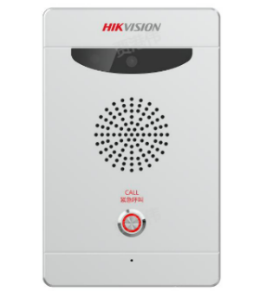
3 | 4G通信模块 | 海康威视 | 4G | 含一年通信费用 | 含通话套餐含视频流量，满足一年使用。 |  | 29 | 150 | 4350
4 | 电源线 | 江苏天诚 | RVV2*1 | 国标 | 国标 |  | 480 | 2.5 | 1200
5 | 安装调试 | 标准 | 标准 | 符合一键报警安装标准 | 巴彦浩特校区与乌素图校区进行安装 |  | 29 | 150 | 4350
6 | 安装辅材 | 国标 | 国标 | 现场安装时所需辅材 |  |  | 1 | 180 | 180
7 | 合计 |  |  |  |  |  |  |  | 59,040

